벤포드 분석
분석 계정과목: | 20_외상매출금(10800)
금액 기준열: | 차변

벤포드 법칙 분석 결과
첫째 자리 수 | 실제 건수 | 실제 분포 (%) | 벤포드 분포 (%) | 차이 (%)
1 | 651 | 30.6 | 30.1 | 0.5
2 | 377 | 17.7 | 17.6 | 0.1
3 | 246 | 11.6 | 12.5 | -0.9
4 | 221 | 10.4 | 9.7 | 0.7
5 | 164 | 7.7 | 7.9 | -0.2
6 | 138 | 6.5 | 6.7 | -0.2
7 | 123 | 5.8 | 5.8 | 0
8 | 108 | 5.1 | 5.1 | 0
9 | 98 | 4.6 | 4.6 | 0

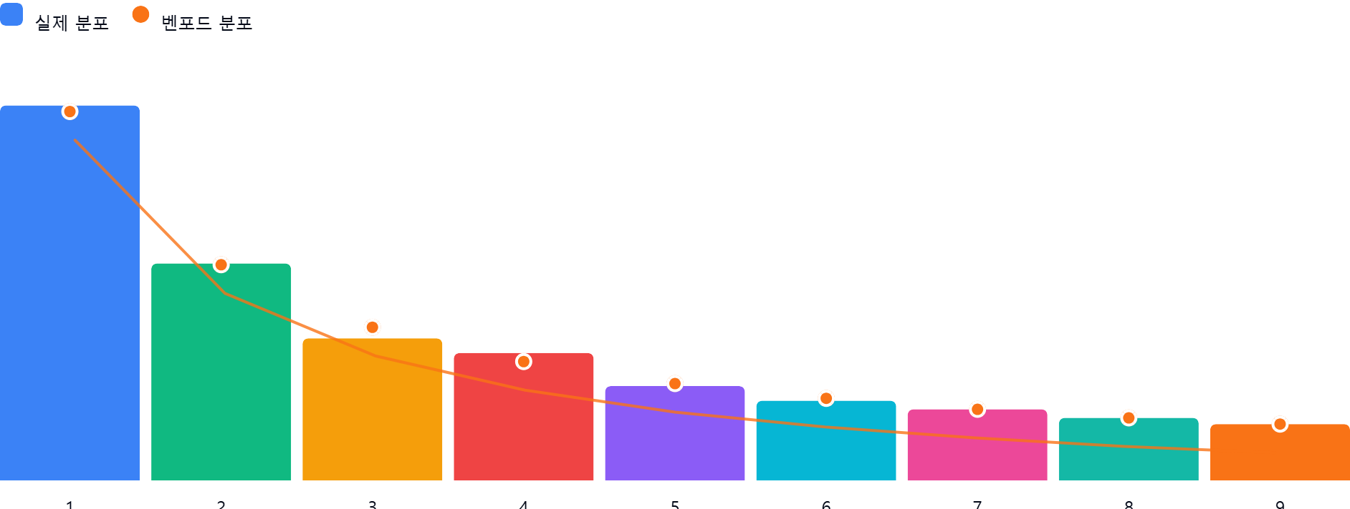

AI 감사인 의견
(AI 분석을 실행한 후 다운로드하면 의견이 포함됩니다. 벤포드 분석 실행 후 "AI 감사인 의견 요청"을 눌러주세요.)

